2.14
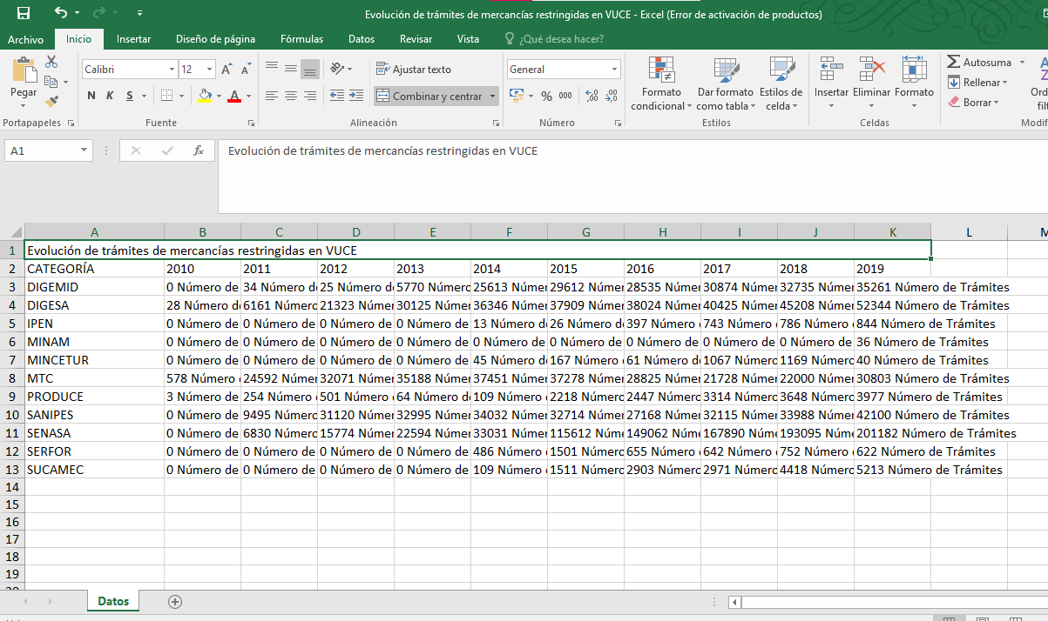
PASO 01: Dar clic en la pestaña "Gráficas"

El usuario accede al indicador Evolución de trámites de mercancías restringidas en VUCE, ubicado en la familia "Operaciones"
La información que el usuario visualiza en la pestaña "Gráficas" se encuentra conformada por la siguientes secciones:

SECCIÓN 1:

El usuario visualiza el nombre del indicador, la fuente y una sumilla

SECCIÓN 2:

El usuario visualiza los filtros de búsqueda por año y métrica

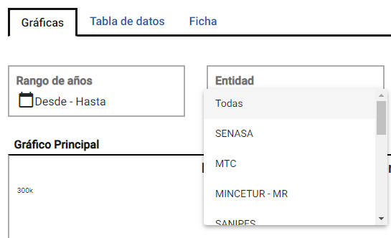

SECCIÓN 3:

El usuario visualiza las Gráfica y tablas interpretativa de los filtros aplicados

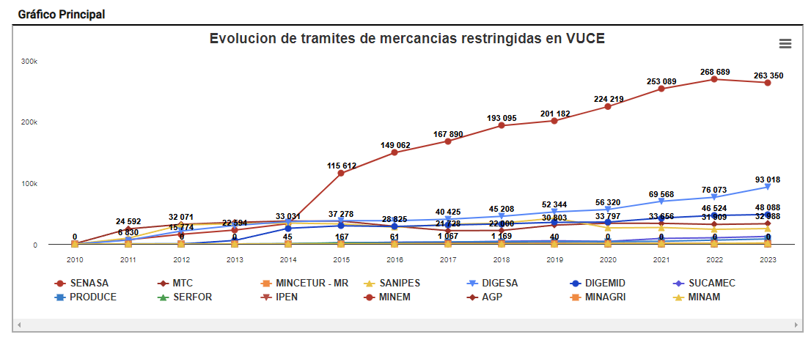

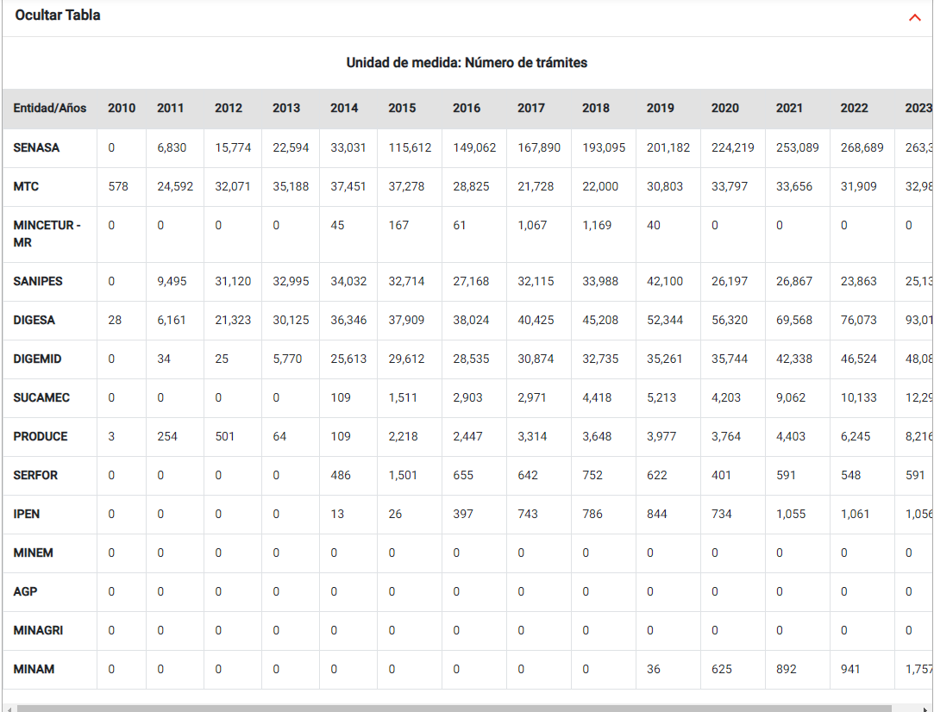

SECCIÓN 4:

El usuario visualiza el Apartado de comparativa de los gráficos con la información del indicador, mostradas en gráficos de "Columnas", "Barras", "Anillos" y "Áreas"

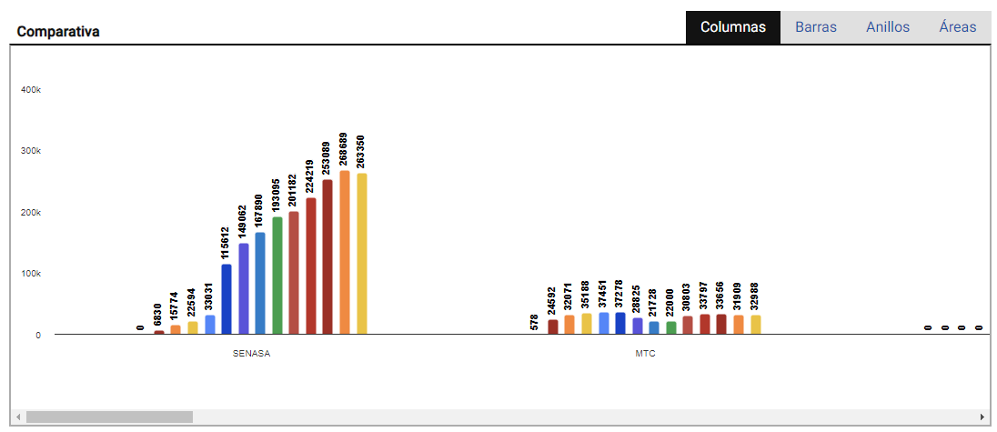

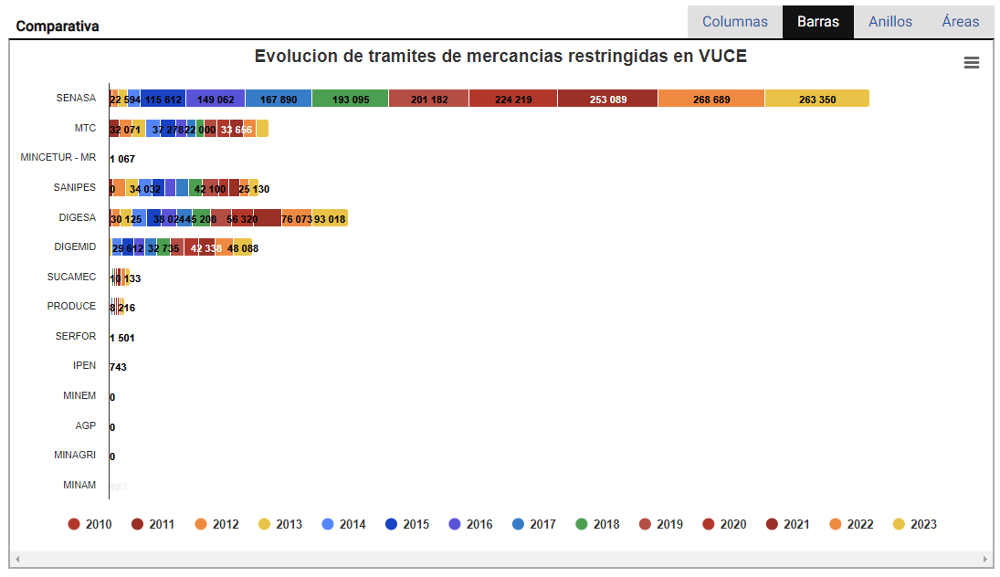

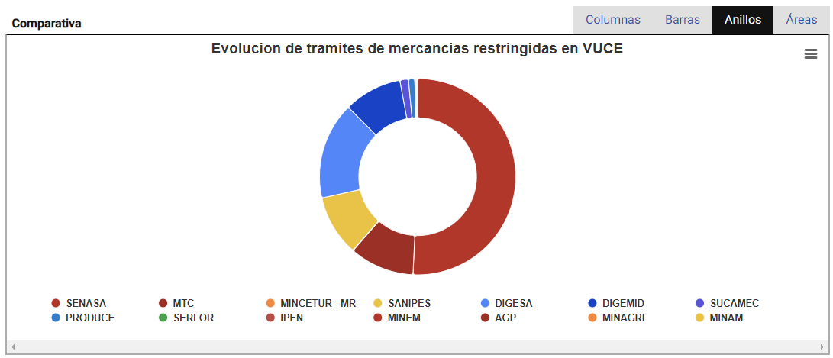

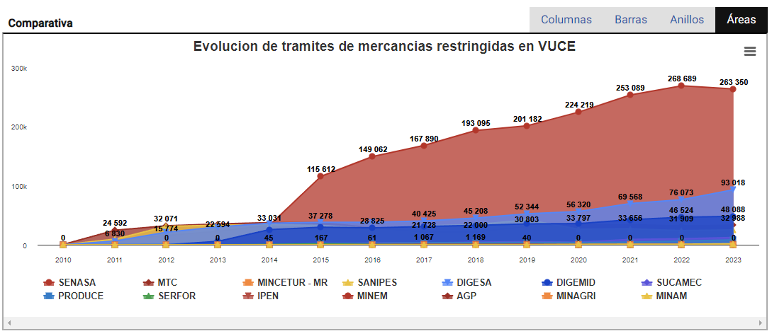

SECCIÓN 4:

El usuario visualiza la gráfica comparativa del indicador, las cuales pueden ser visualizadas por Barras, Columnas, Líneas y Áreas

Barras

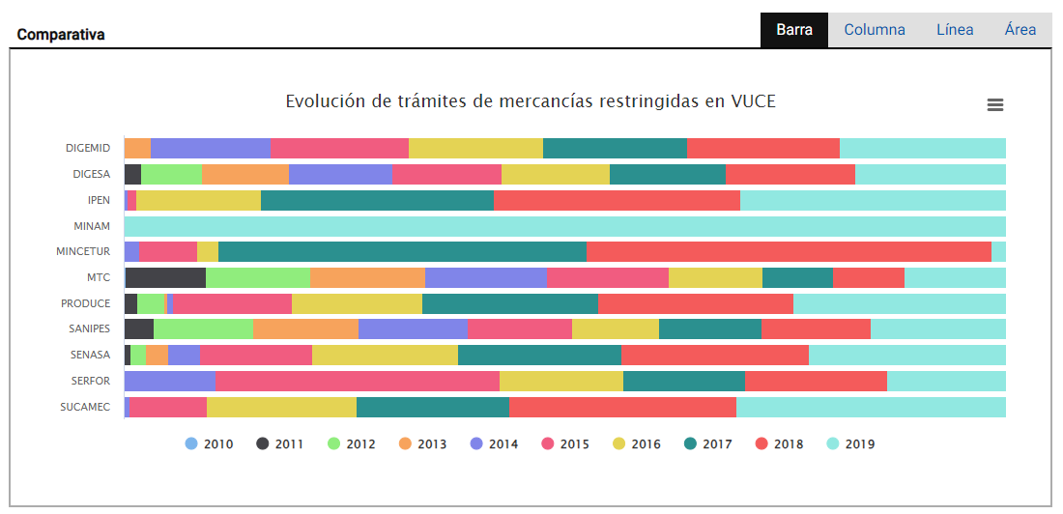

Columnas

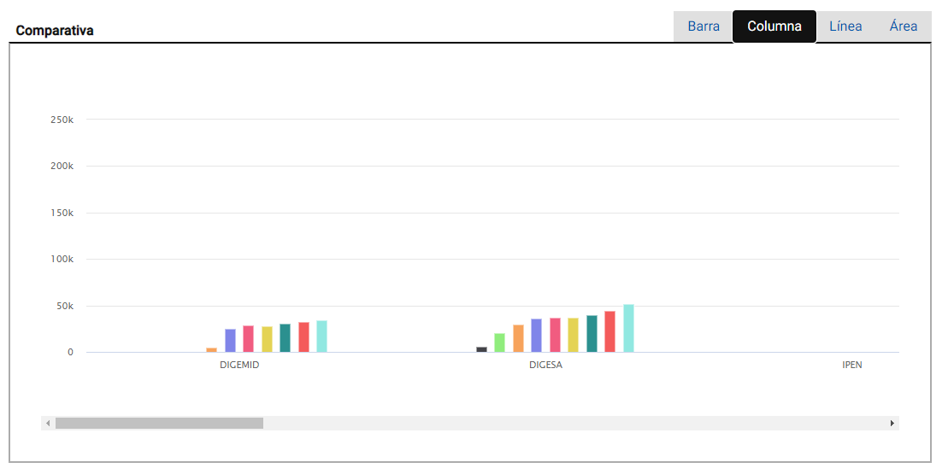

Líneas

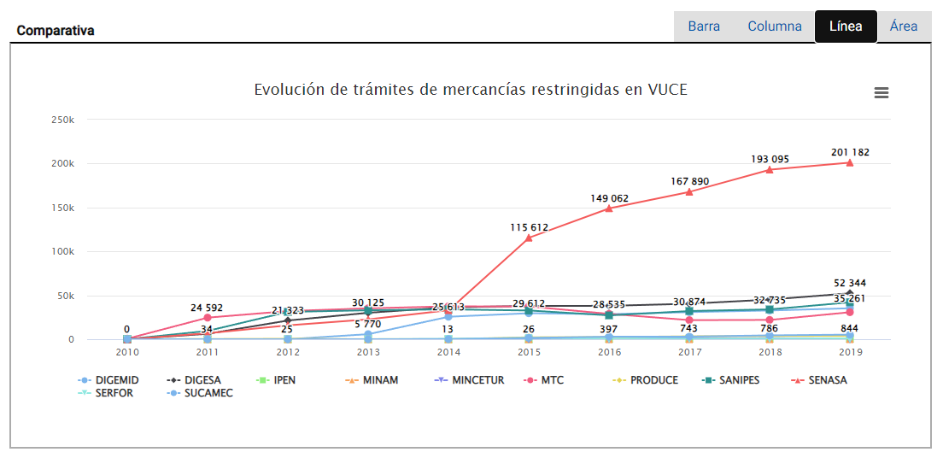

Áreas

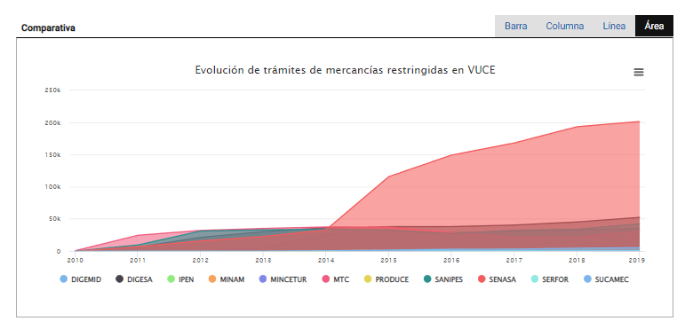

Flujo Alternativo:

FA01: El usuario da clic en el botón "Imprimir" para de descargar la información que se visualiza del indicador

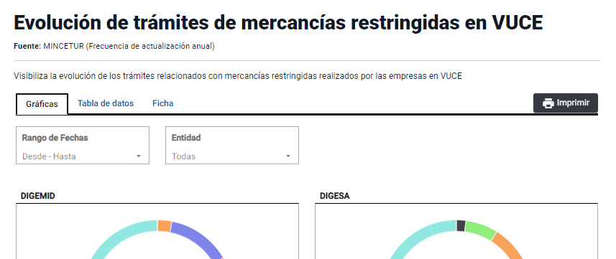

El portal realiza la descarga de archivo en PDF

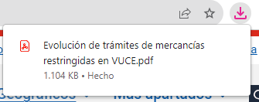

El usuario da clic sobre el archivo descargado y visualiza el PDF con la información que se visualiza del indicador

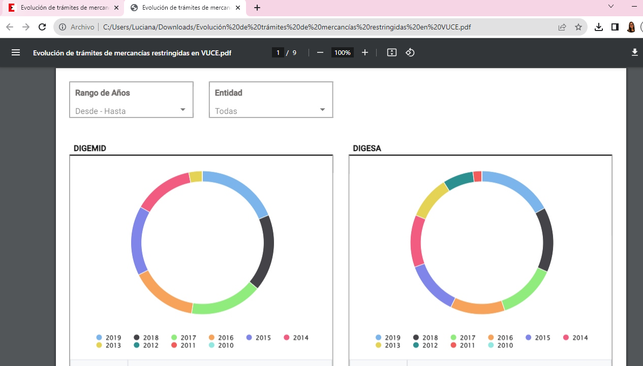

FA02: El usuario se encuentra dentro de la sección 4 y desea realizar las acciones de descargar de la información visualizada en el cuadro comparativo y ampliar la visualización

 | Escenario 1: El usuario da clic en el icono de las 3 líneas y selecciona "Ver en pantalla completa"

 | El portal muestra en pantalla completa el cuadro comparativo

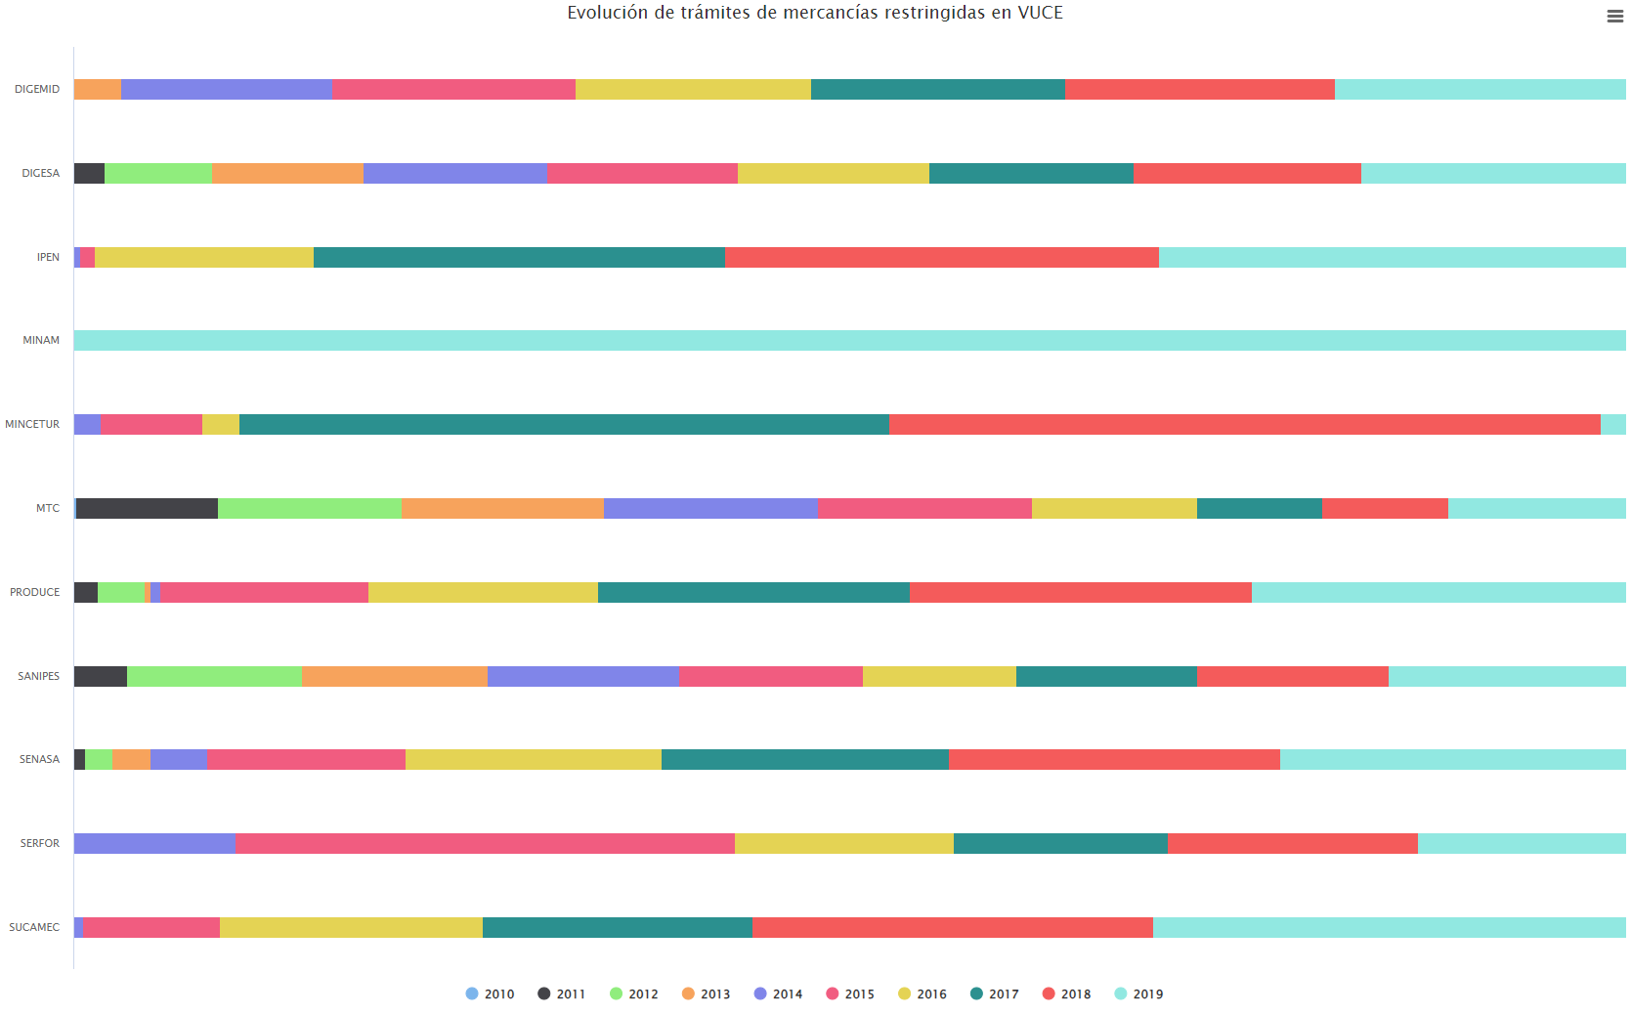

 | Escenario 2: El usuario da clic en el icono de las 3 líneas y selecciona "Descargar imagen PNG"

 | El portal realiza la descarga de archivo en PNG

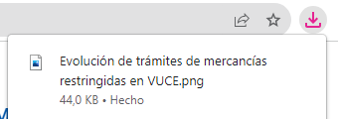

 | El usuario da clic sobre el archivo descargado y visualiza el cuadro comparativo en imagen

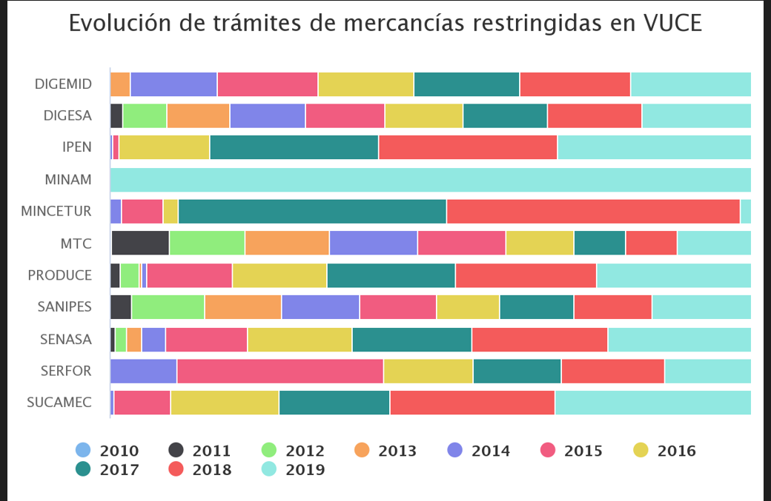

 | Escenario 3: El usuario da clic en el icono de las 3 líneas y selecciona "Descargar imagen JPEG"

 | El portal realiza la descarga de archivo en JPEG

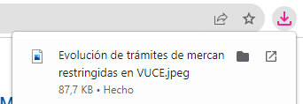

 | El usuario da clic sobre el archivo descargado y visualiza el cuadro comparativo en imagen

 | Escenario 4: El usuario da clic en el icono de las 3 líneas y selecciona "Descargar CSV"

 | El portal realiza la descarga de archivo en CSV

 | El usuario da clic sobre el archivo CSV descargado y visualiza la información de los valores mostrados según los filtros de frecuencia y métricas aplicados

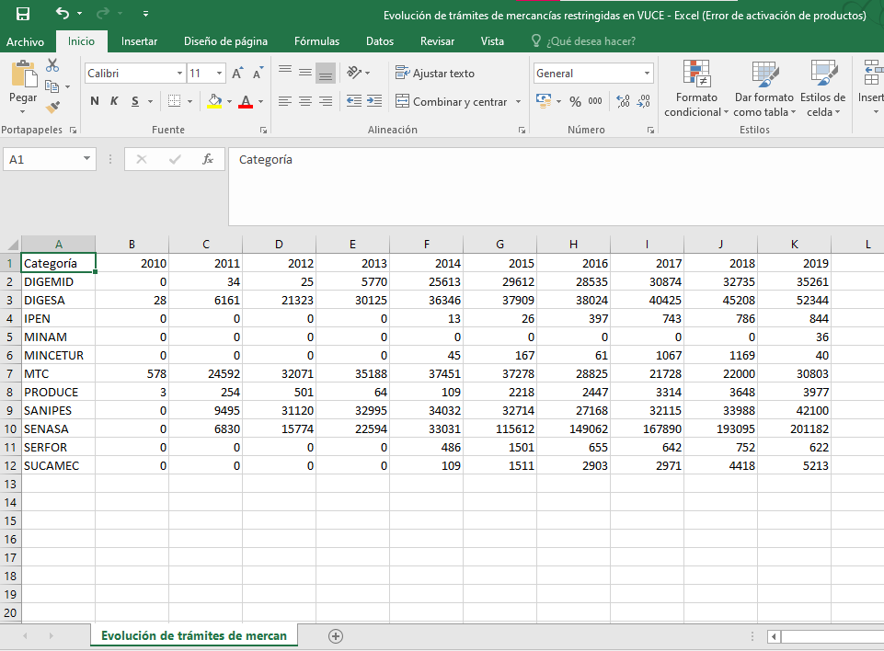

 | Escenario 5: El usuario da clic en el icono de las 3 líneas y selecciona "Descargar imagen XLS"

 | El portal realiza la descarga de archivo en XLS

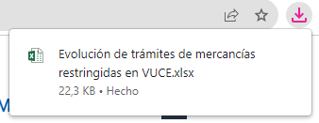

 | El usuario da clic sobre el archivo XLS descargado y visualiza la información de los valores mostrados según los filtros de frecuencia y métricas aplicados

2.15
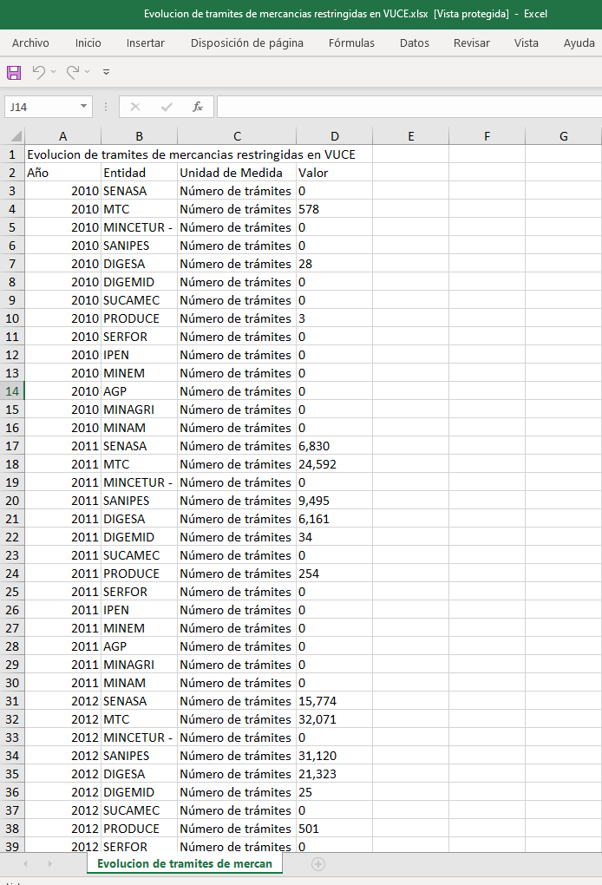
PASO 01: Selecciona la pestaña Tabla de datos

El usuario selecciona la pestaña Tabla de datos y visualiza la información del indicador
La información que el usuario visualiza en la pestaña "Tabla de datos" se encuentra conformada por la siguientes secciones:

SECCIÓN 1:

El usuario visualiza el nombre del indicador, la fuente y una sumilla

SECCIÓN 2:

El usuario visualiza los filtros de búsqueda por año y dimensiones según el indicador

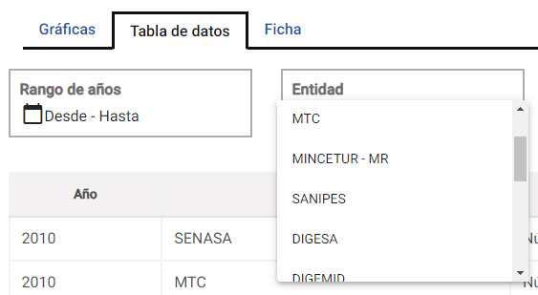

SECCIÓN 4:

El usuario visualiza la tabla de datos con la información del indicador

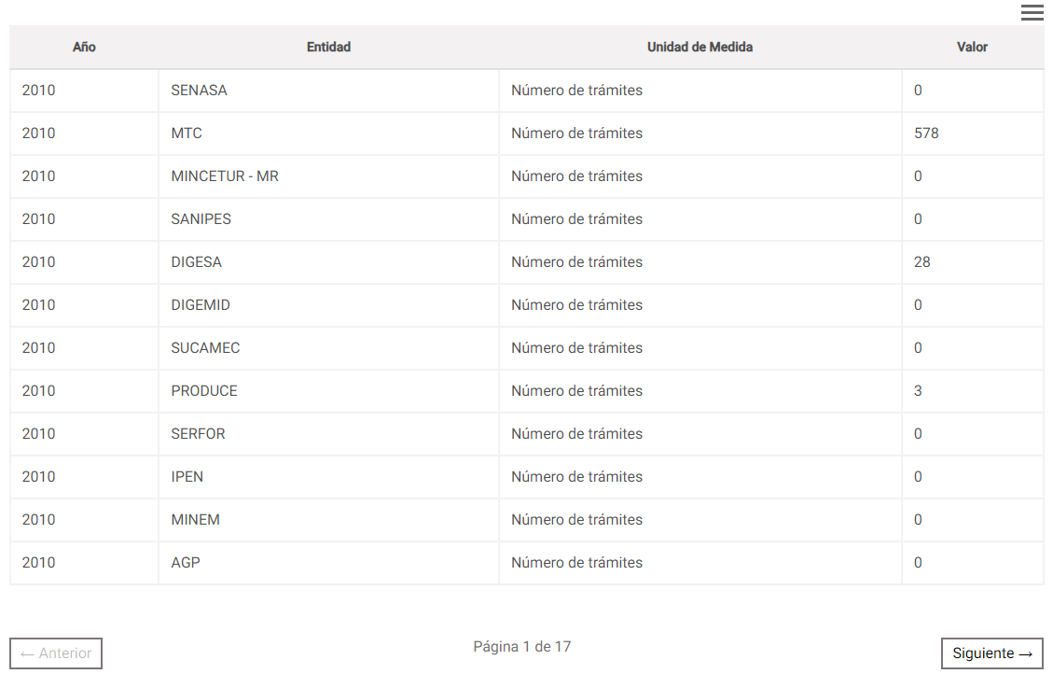

Flujo Alternativo

FA01: El usuario se encuentra dentro de la sección 4 y desea realizar las acciones de descargar de la información visualizada en la tabla de datos

 | Escenario 1: El usuario da clic en el icono de las 3 líneas y selecciona "Descargar CSV"

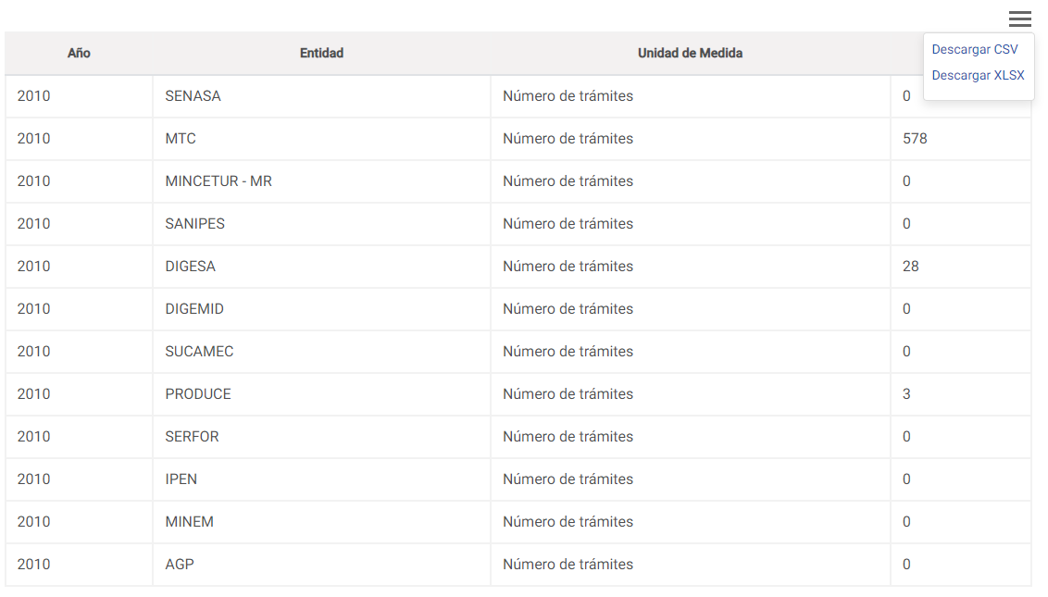

 | El portal realiza la descarga de archivo en CSV

 | El usuario da clic sobre el archivo CSV descargado y visualiza la información de los valores mostrados

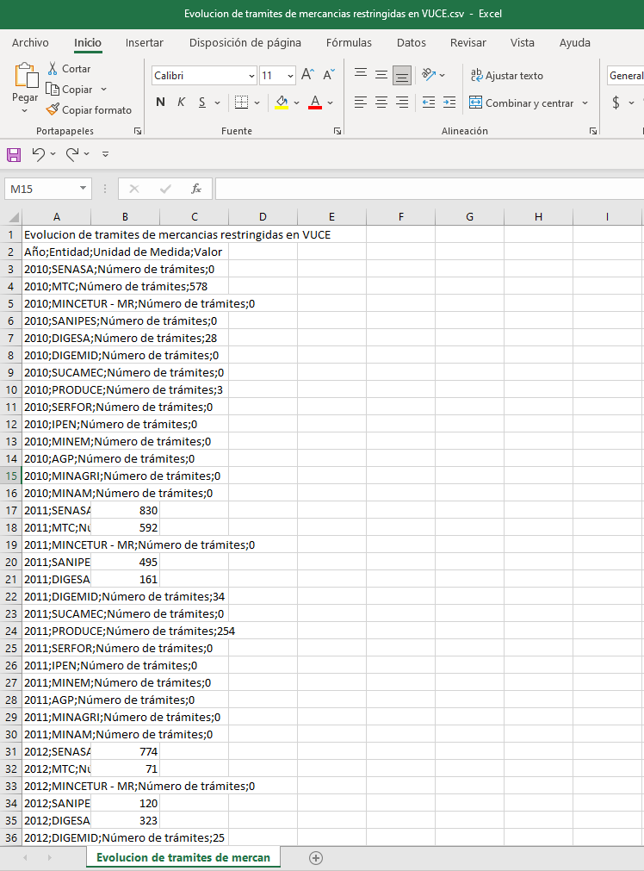

 | Escenario 2: El usuario da clic en el icono de las 3 líneas y selecciona "Descargar imagen XLS"

 | El portal realiza la descarga de archivo en XLS

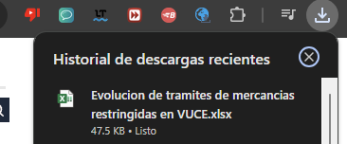

 | El usuario da clic sobre el archivo XLS descargado y visualiza la información de los valores mostrados

2.16
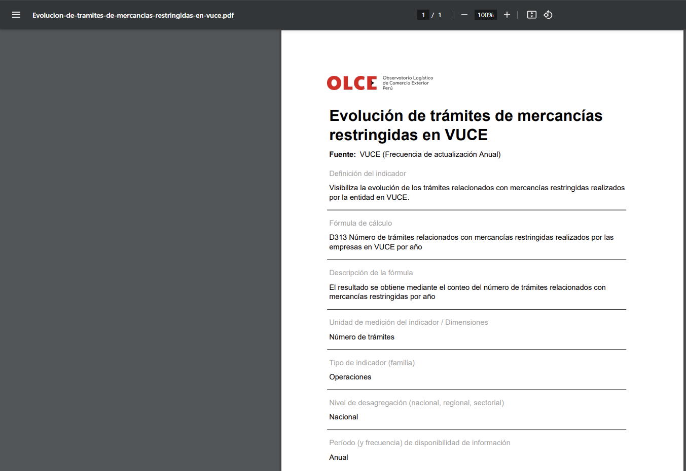
PASO 01: Selecciona la pestaña Ficha

El usuario selecciona la pestaña Ficha y visualiza la ficha del indicador
La información que el usuario visualiza en la pestaña "Ficha" se encuentra conformada por la siguientes secciones:

SECCIÓN 1:

El usuario visualiza el nombre del indicador, la fuente y una sumilla

SECCIÓN 2:

El usuario visualiza la información de la ficha

Flujo Alternativo

FA01: El usuario da clic en el botón "Descargar" para realizar la descarga de la ficha en PDF
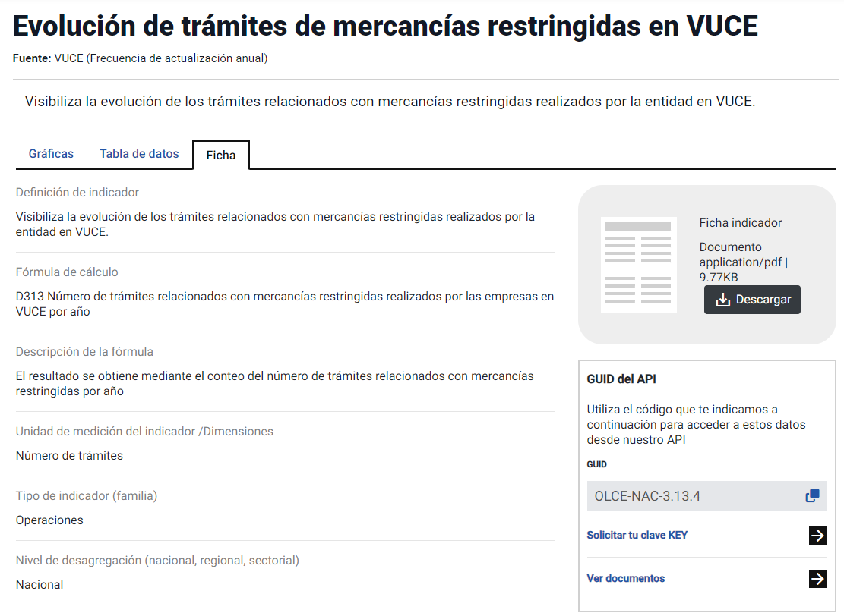

El portal realiza la descarga de archivo
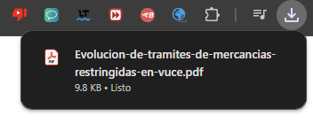

El portal abre en una nueva pestaña la ficha descarga en PDF

